Resolução
1. Altura total de precipitação para o tempo de retorno e duração de chuvada pretendidos

Independentemente do método utilizado para a obtenção do hietograma de projecto a altura total de precipitação pontual é dada pela curva de intensidade-duração:

Rp = | 96.7 | mm

A que corresponde um valor, para uma área de 100 km2, R = |  |  |  |  |  | 89.9 | mm

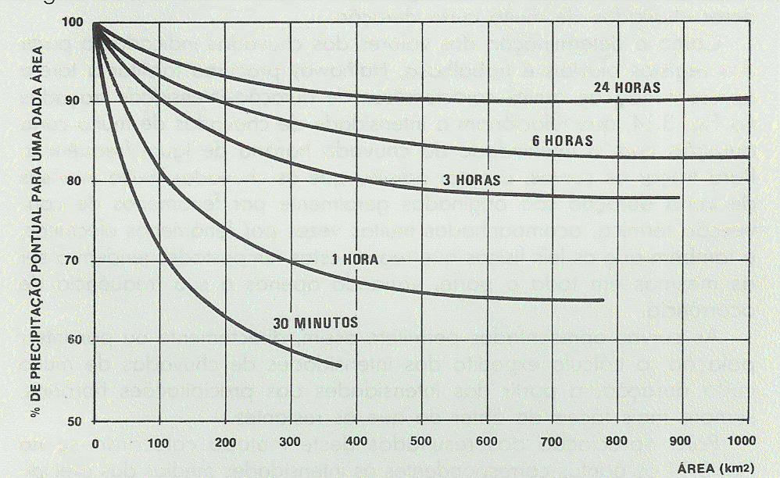
2. Método do hietograma equilibrado

t (h) | rp (mm/h) | fc | rc (mm/h) | R (mm) | DR (mm) | r* (mm/h) | r (mm/h)
1.5 | 33.1 | 0.84 | 27.8 | 41.7 | 41.7 | 27.8 | 9.9
3.0 | 23.1 | 0.90 | 20.9 | 62.6 | 20.9 | 13.9 | 27.8
4.5 | 18.7 | 0.92 | 17.2 | 77.5 | 14.8 | 9.9 | 13.9
6.0 | 16.1 | 0.93 | 15.0 | 89.9 | 12.4 | 8.3 | 8.3
$$R=t×r_{p}$$
$$r^{∗}={∆R}/{∆t}$$
$$r_{p}=40,9t^{−0,52}$$
$$r_{c}=r_{p}×f_{c}$$
$$∆R=R_{i}−R_{i−1}$$

 | Correcção para A = 100 km2 (ver figura) |  |  |  |  | Hietograma equilibrado

Verificação:
R = | 89.9 | mm

